9 ATP-ROBOT
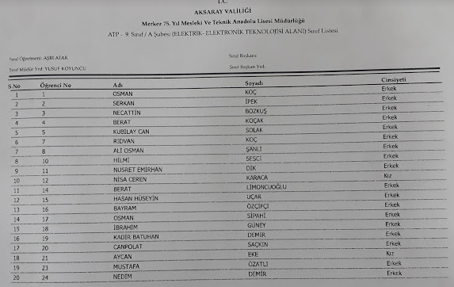
9-AMTP SINIF LİSTESİ |  | ÖĞ NO | Ö. TEL | VELİ TEL
1 | OSMAN KOÇ | 1 | 5438685982 | 5369201121
2 | SERKAN İPEK | 2 | ------- | 5346872643
3 | NECATTİN BOZKUŞ | 3 | 5315129229 | 5366815012
4 | BERAT KOÇAK | 4 | 5511711242 | 5458531051
5 | KUBİLAY CAN SOLAK | 5 | 5438175024 | 5465744233
6 | RIDVAN KOÇ | 7 | 5511628870 | 5354545869
7 | ALİ OSMAN ŞANLI | 8 | 5530770828 | 5416868684
8 | HİLMİ SESCİ | 10 | 5456574884 | 5419086868
9 | EMİRHAN DİK | 11 | 5425909454 | 5413676868 | 5467916018
10 | CEREN KARACA | 12 | 5415952100 | 5384421767
11 | BERAT LİMONCUOĞLU | 14 | --- | 5415035913
12 | HASAN HÜSEYİN UÇAR | 15 | 5427293574 | 5379854231
13 | BAYRAM ÖZÇİFÇİ | 16 | 5436353154 | 5448982313
14 | OSMAN SİPAHİ | 17 | 5342362207 | 5336344117
15 | İBRAHİM GÜNEY | 18 | 5392851710 | 5365412020
16 | KADİR BATUHAN DEMİR | 19 | 5348270691 | 5437490758
17 | CAN POLAT SAÇKIN | 20 | 5350146268 | 5399281968
18 | AYCAN EKE | 21 | 5309060468 | 5344061958
19 | MUSTAFA ÖZATLI | 23 | 5455998074 | 5062630525
20 | NEDİM DEMİR | 24 | 5050692068 | 5349248905

